３階男子トイレ１
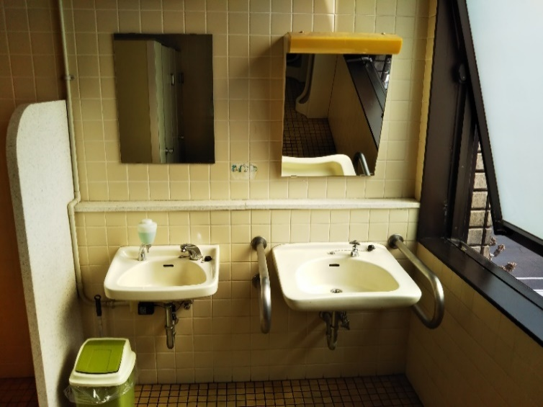
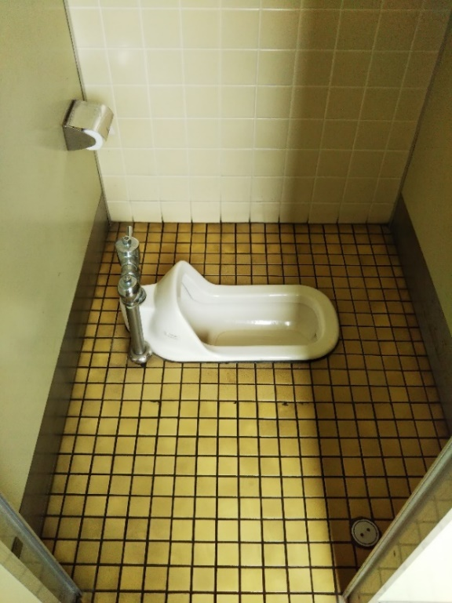
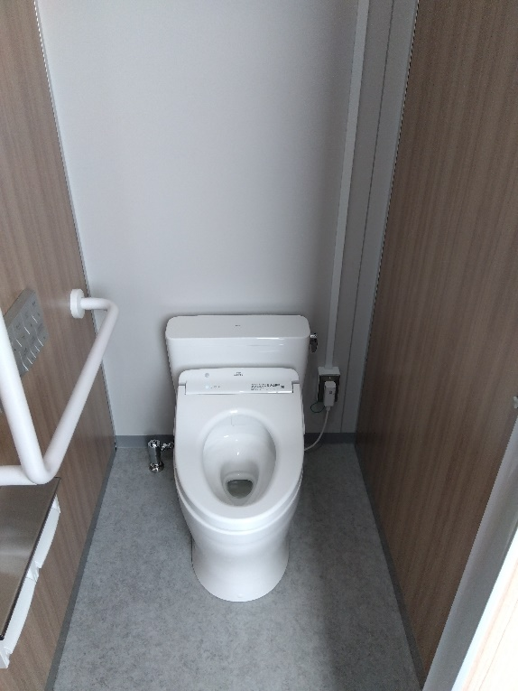
３階 男子トイレ大便器様式化前 | ３階 男子トイレ大便器様式化後

３階 男子トイレ大便器洋式取替前 | ３階 男子トイレ大便器洋式取替後
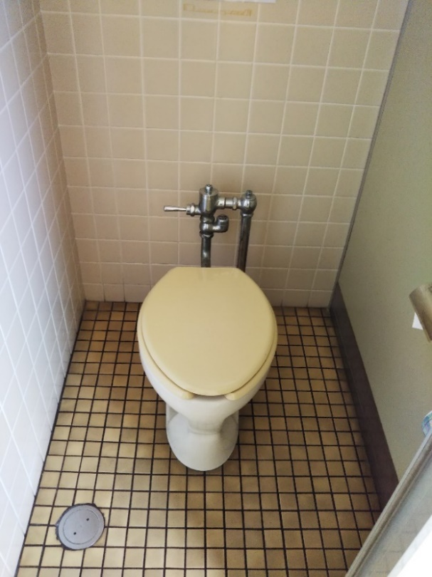
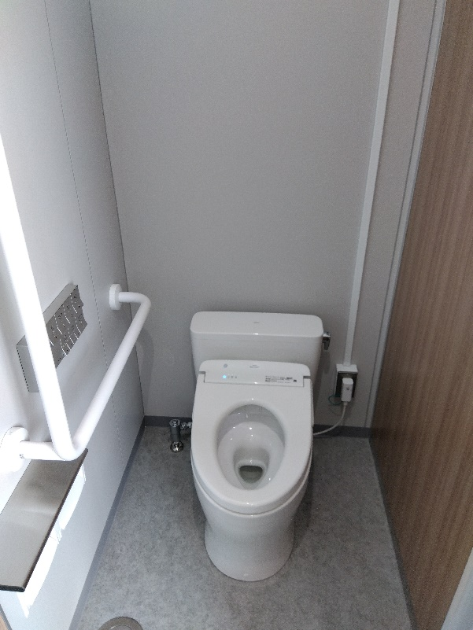

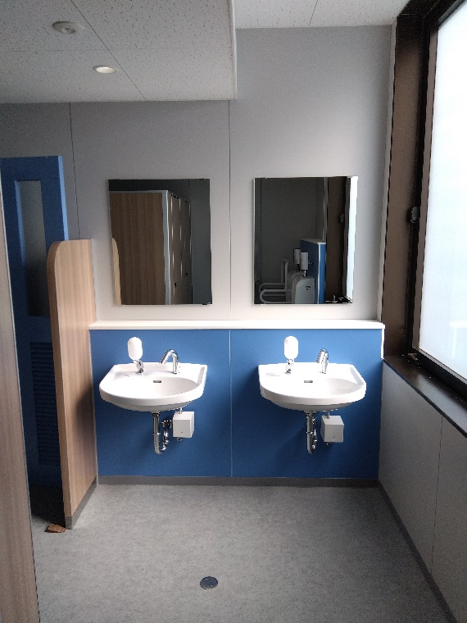
３階 男子トイレ洗面器・鏡取替前 | ３階 男子トイレ洗面器・鏡取替後

３階男子トイレ2
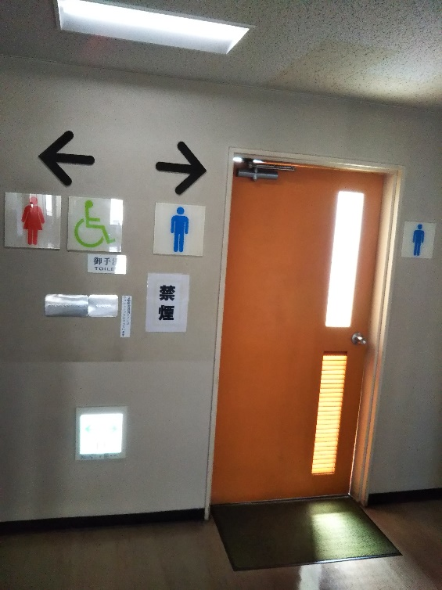
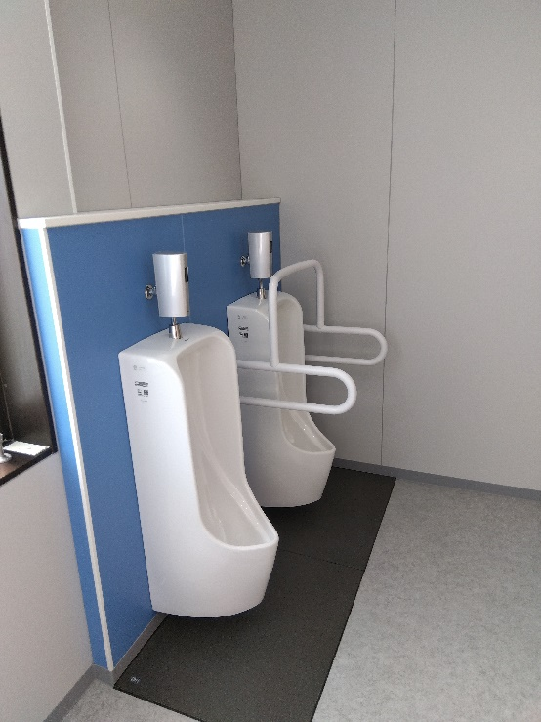
３階 男子トイレ小便器・ステンレス手摺取替前 | ３階 男子トイレ小便器・ステンレス手摺取替後
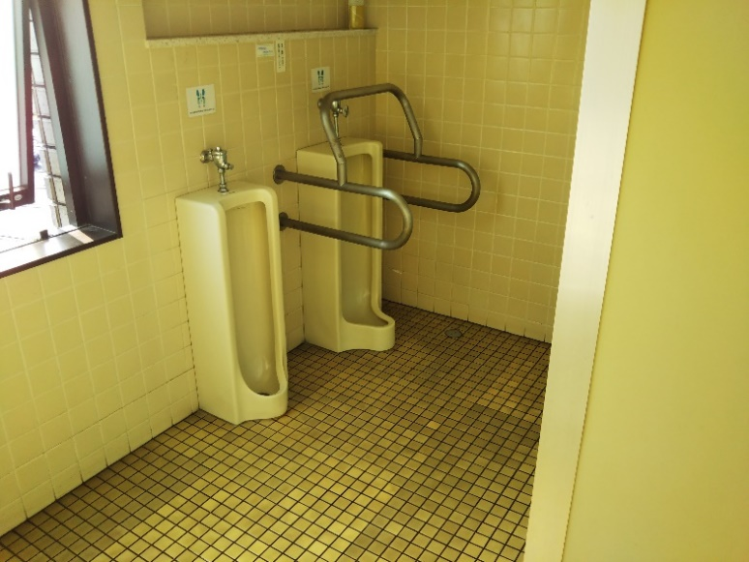

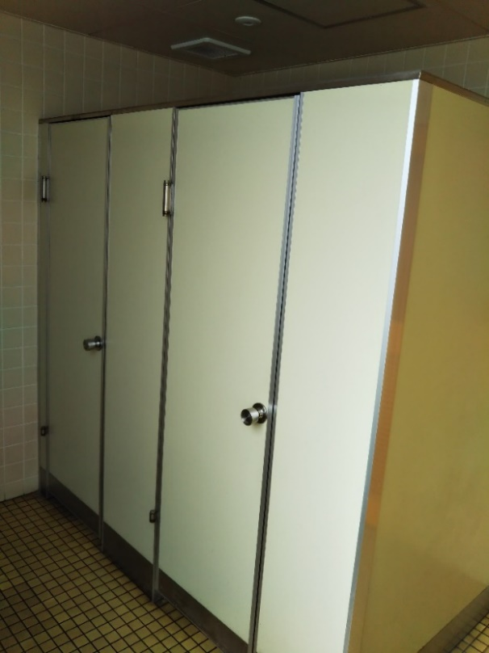
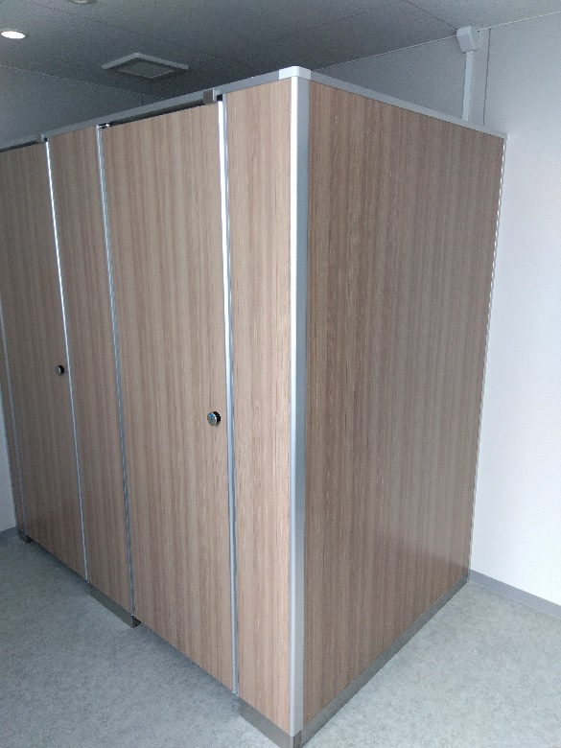
３階 男子トイレブース取替前 |  | ３階 男子トイレブース取替後

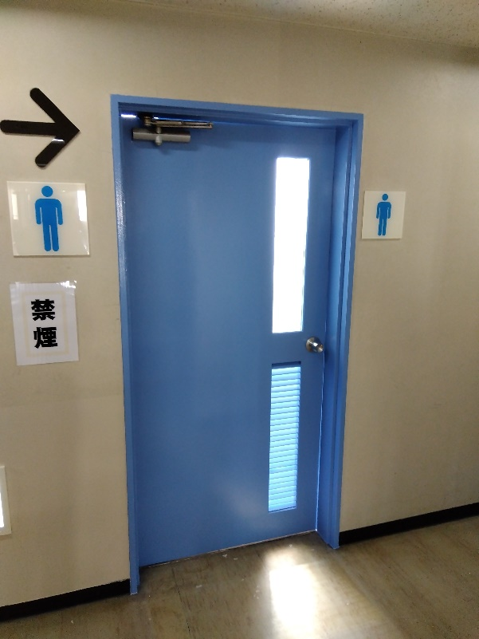
３階 男子トイレドア塗替前 |  | ３階 男子トイレドア塗替後

３階身障者トイレ
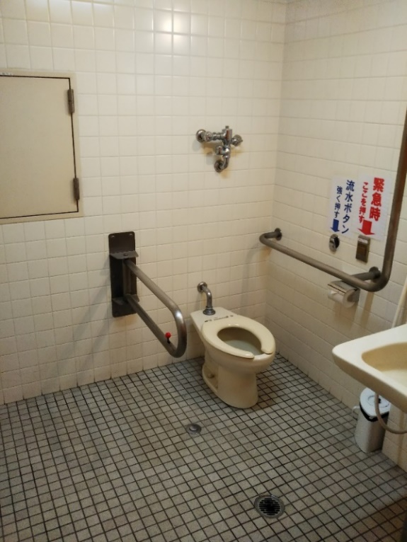
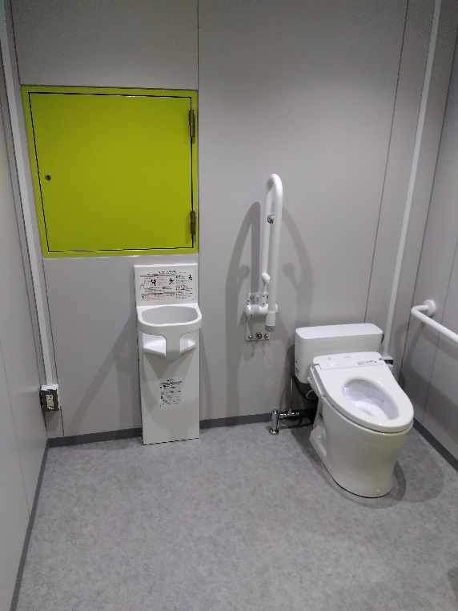
３階身障者トイレ・ステンレス手摺取替前 | ３階身障者トイレ・ステンレス手摺取替後

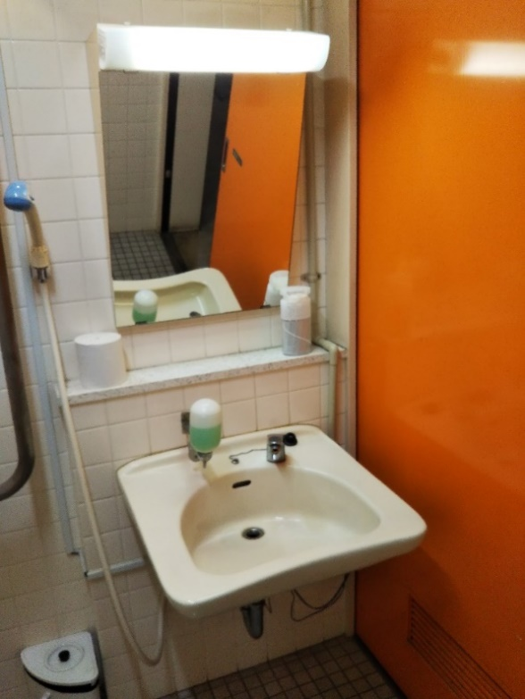
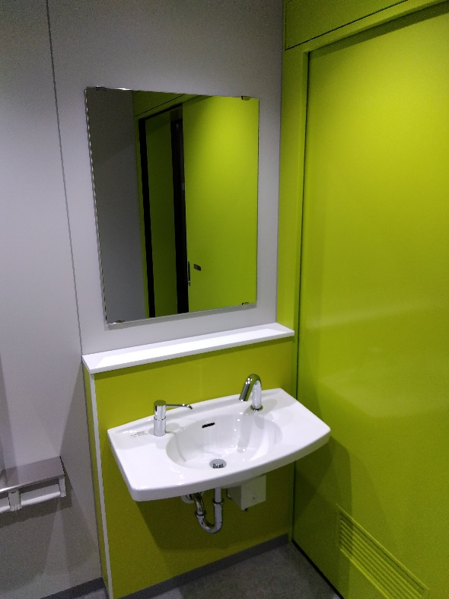
３階身障者トイレ洗面器・鏡取替前 | ３階身障者トイレ洗面器・鏡取替後

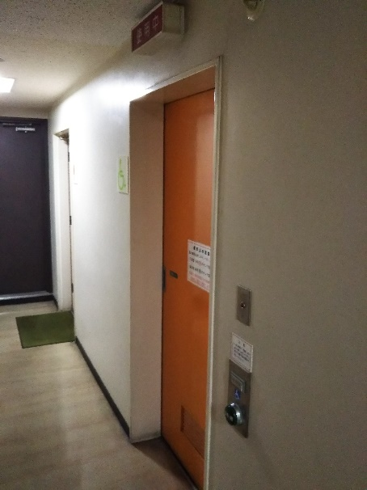
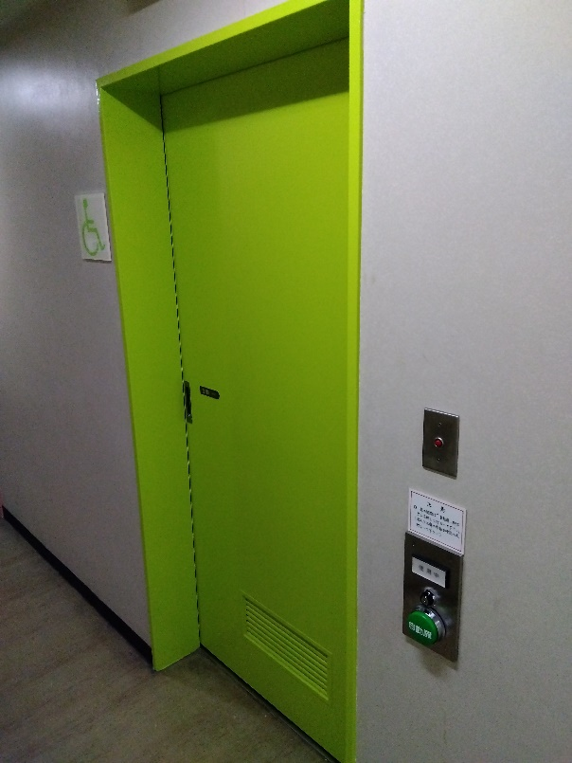
３階身障者トイレドア塗替前 | ３階身障者トイレドア塗替後

３階女子トイレ１

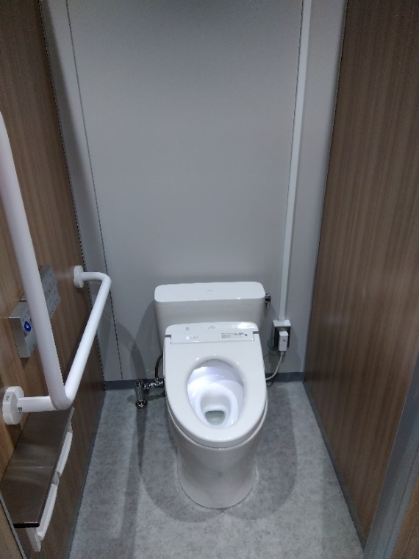
３階 女子トイレ様式化前 | ３階 女子トイレ様式化後

３階 女子トイレ洋式取替前 | ３階 女子トイレ洋式取替後
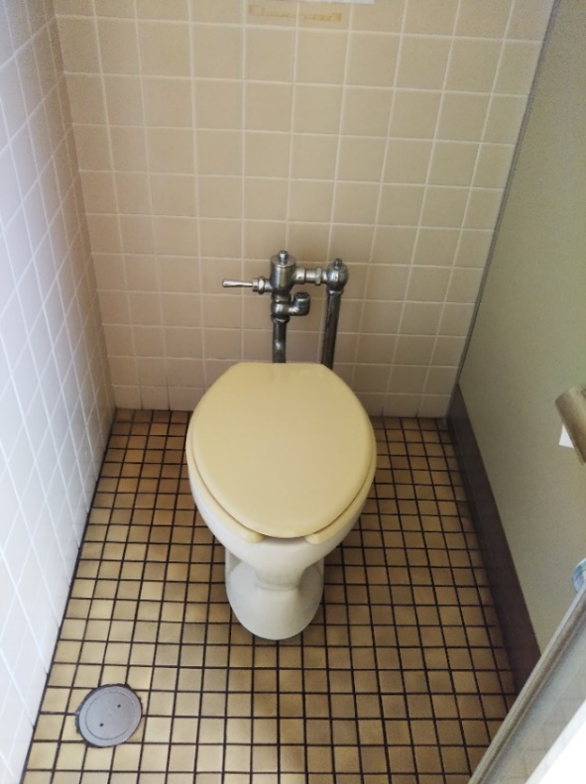
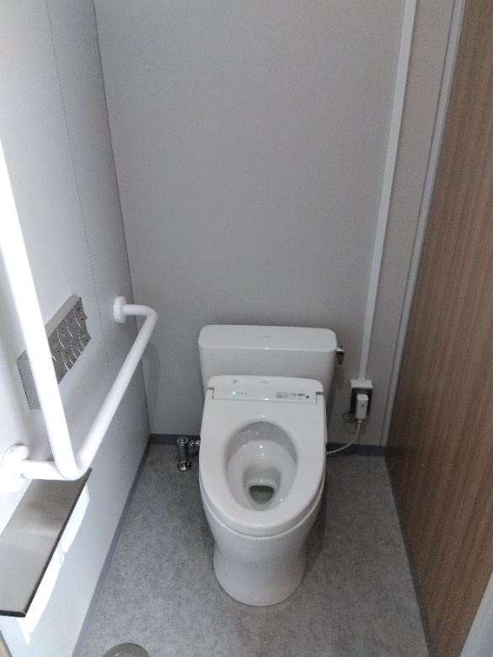

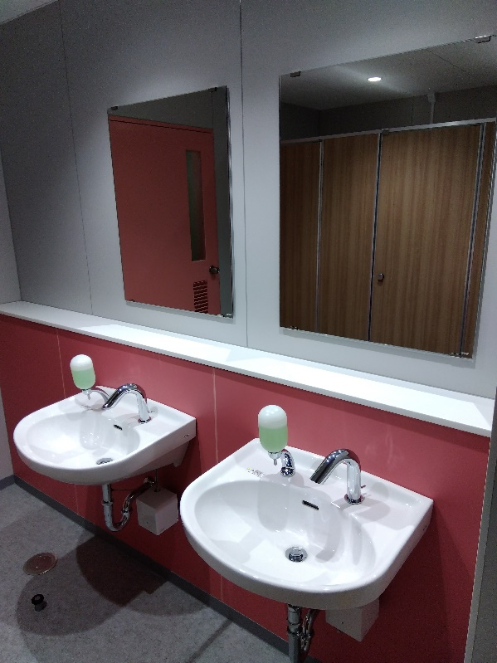
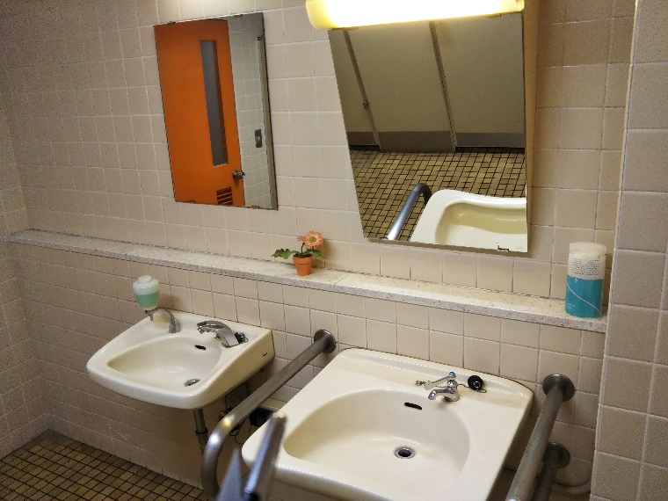
 | ３階 女子トイレ洗面器・鏡取替後
３階 女子トイレ洗面器・鏡取替前

３階女子トイレ２
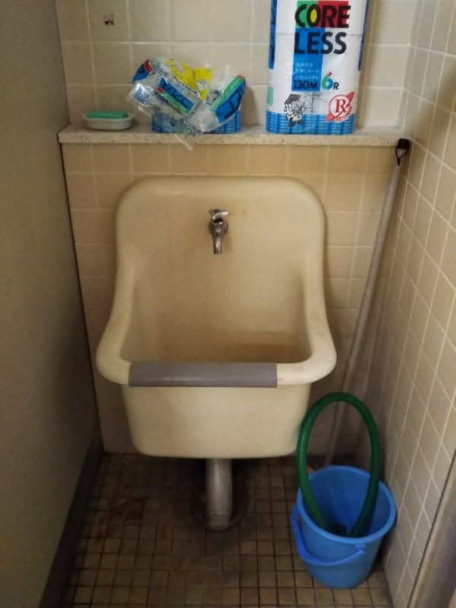
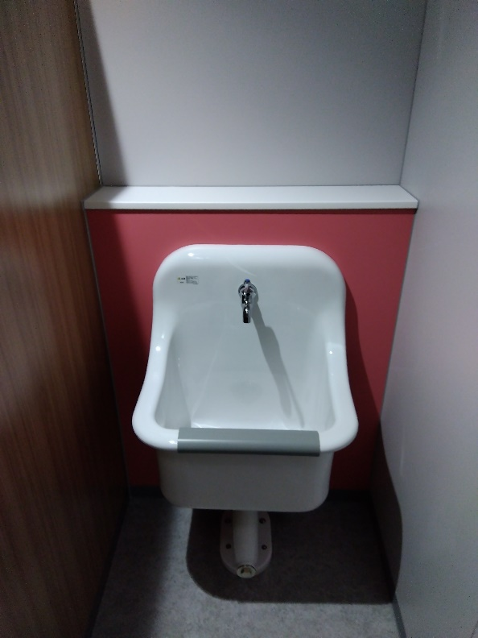
３階 女子トイレSK取替前 | ３階 女子トイレSK取替後

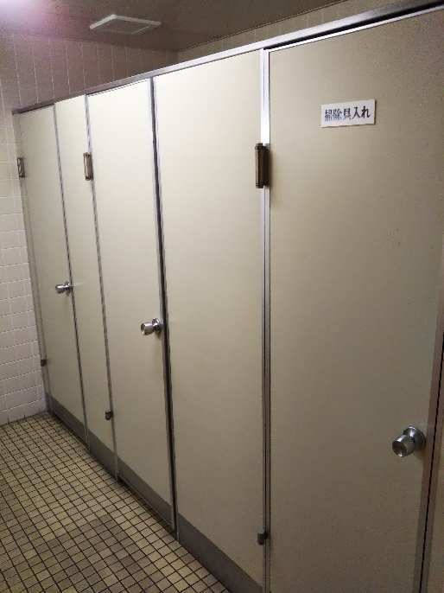
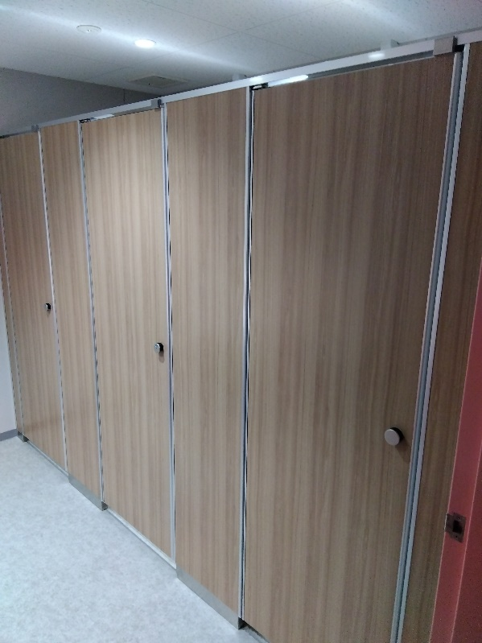
３階 女子トイレブース取替前 | ３階 女子トイレブース取替後

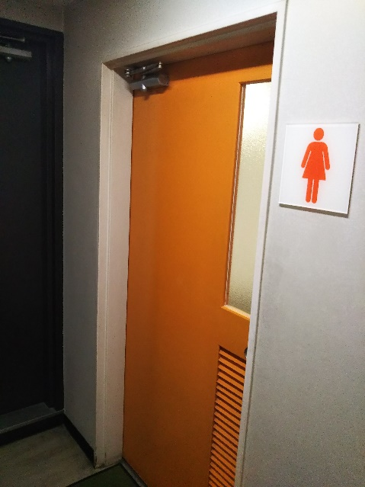
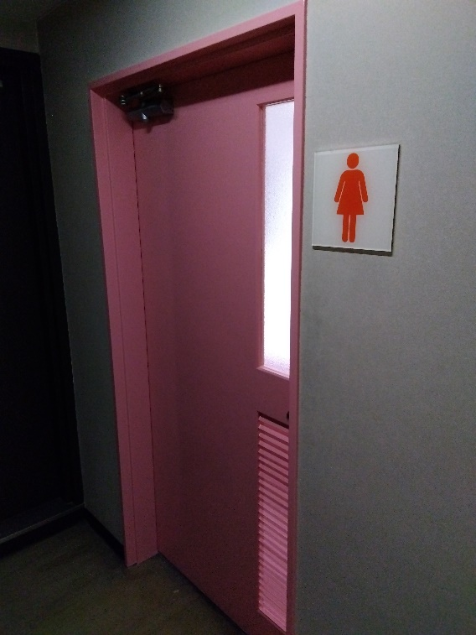
３階 女子トイレドア塗替前 | ３階 女子トイレドア塗替後

